회원
Table Name | Field Name | Field 내역 | PK | FK | UK | Initial Val | Null 허용 | 유형 | 길이 | 소수점 | 비 고
MEMBER | MANAGEMENT_ID | 내부관리용 아이디 | X |  |  |  |  | NUMBER | 10 | 0 | 내부관리번호 member_member_id_seq
 | MEMBER_ID | 회원아이디 |  |  | X |  |  | VARCHAR2 | 12 |  | 영문자, 숫자조합으로 12글자 이하
 | PW | 비밀번호 |  |  |  |  |  | VARCHAR2 | 20 |  | 8~20자리,특수문자포함
 | TEL | 전화번호 |  |  |  |  | X | VARCHAR2 | 11 |  | - 없이 01012345678
 | NICKNAME | 별칭 |  |  | X |  |  | VARCHAR2 | 36 |  | 닉네임은 한,영,숫자조합으로 12글자 이하로 가능하고 중복이 제한된다.
 | GENDER | 성별('남자','여자') |  |  |  |  |  | VARCHAR2 | 3 |  | check (gender in ('남자','여자')
 | ADDRESS | 주소 |  |  |  |  | X | VARCHAR2 | 60
품종품명 추가
주문단중,
본중 동기화일시
 | MMBR_CLSFC | 회훤구분코드 |  | X |  |  |  | VARCHAR2 | 6 |  | 공용코드테이블참조(code_id)
 | EMAIL | 이메일 |  |  | X |  |  | VARCHAR3 | 40
 | BIRTHDAY | 생녀월일 |  |  |  |  |  | DATE
 | CDATE | 생성일 |  |  |  | systimestamp |  | TIMESTAMP |  |  | 기본값 : SYSDATE
 | UDATE | 수정일 |  |  |  | systimestamp |  | TIMESTAMP |  |  | 기본값 : SYSDATE

 |  | 네이버 아이디

여행지
Table Name | Field Name | Field 내역 | PK | FK | UK | Initial Val | Null 허용 | 유형 | 길이 | 소수점 | 비 고
TRVL_SP | TRVL_ID | 여행지코드 | X |  |  |  |  | NUMBER | 10
 | TRVL_NM | 여행지명 |  |  |  |  |  | VARCHAR2 | 243
 | TRVL_ADDR | 여행지 주소 |  |  |  |  |  | VARCHAR2 | 210
 | RAGION_CD | 지역코드 |  | X |  |  |  | VARCHAR2 | 5 |  | 지역코드테이블참조(RAGION_CD)
 | CAT | 카테고리 |  | X |  |  |  | VARCHAR2 | 6 |  | 공용코드테이블참조(code_id)
품종품명 추가
주문단중,
본중 동기화일시
 | IMG | 여행지사진 |  |  |  |  | X | VARCHAR2 | 200
 | IMG2 | 여행지사진 |  |  |  |  | X | VARCHAR2 | 200
 | TRVL_X | 여행지X좌표 |  |  |  |  |  | FLOAT | 15
 | TRVL_Y | 여행지Y좌표 |  |  |  |  |  | FLOAT | 15
 | TRVL_ZIPCD | 여행지 우편번호 |  |  |  |  |  | VARCHAR2 | 10

 | 사용처 |  | 분류 | 사진 | 좌표 X | 좌표 Y
 | 여행지리스트 | 여행지명 | 지역코드,분류 | 여행지사진
 | 여행지추천 | 여행지명 | 지역코드,분류 | 여행지사진 | TRVL_X | TRVL_Y

 | 상위카테고리, 하위카테고리 테이블설계?
 |  |  |  |  |  | 카테고리2 있으면-> 카테고리1로 통합

게시글
Table Name | Field Name | Field 내역 | PK | FK | UK | Initial Val | Null 허용 | 유형 | 길이 | 소수점 | 비 고
BBS (게시글) | BBS_ID | 게시글번호 | X |  |  |  |  | NUMBER | 10 | 0 | 시퀀스사용,bbs_bbs_id_seq
 | MANAGEMENT_ID | 작성자_내부관리용ID | X | X |  |  |  | NUMBER | 10 | 0 | MEMBER.회원아이디
 | TITLE | 제목 |  |  |  |  |  | VARCHAR2 | 150 | 0
 | BCATEGORY | 분류 카테고리 |  | X |  |  |  | VARCHAR2 | 6 | 0 | 공용코드테이블참조(code_id)
 | NICKNAME | 작성자이름(별칭) |  |  |  |  |  | VARCHAR2 | 36 | 0
품종품명 추가
주문단중,
본중 동기화일시
 | HIT | 조회수 |  |  |  | 0 |  | NUMBER | 5 | 0
 | BCONTENT | 본문내용 |  |  |  |  |  | CLOB |  | 0
 | STATUS | 게시글 상태 |  |  |  |  |  | CHAR | 1 | 0 | D:삭제, W:경고,I:작성중,F:작성완료 | id | TRVL_ITLST_ID | 여행일정 목록 불러오기
 | TRVL_ITLST_ID | 여행일정아이디 |  |  |  |  | X | NUMBER | 20 |  | 여행일정목록테이블 참조 | kys1234 | 3
 | GOOD | 좋아요 |  |  |  | 0 |  | NUMBER | 5 | 0 | 기본값 : 0
 | BAD | 싫어요 |  |  |  | 0 |  | NUMBER | 5 | 0 | 기본값 : 0
 | CDATE | 작성일 |  |  |  | systimestamp |  | TIMESTAMP |  | 0 | 기본값 : SYSDATE
 | UDATE | 수정일 |  |  |  | systimestamp |  | TIMESTAMP |  | 0 | 기본값 : SYSDATE

 |  | 공유게시판 -> 최종일정화면으로가서 거기서 날짜선택 날짜별 시간설정 하도록 변경
 |  | 작성방법 : 모달창으로 작성자 의 여행일정목록을 보여주고 그걸 선택하면 버튼형식으로 작성칸에 올라감

게시글_댓글
Table Name | Field Name | Field 내역 | PK | FK | UK | Initial Val | Null 허용 | 유형 | 길이 | 소수점 | 비 고
RBBS (댓글게시판) | RBBS_ID | 댓글번호 | X |  |  |  |  | NUMBER | 10 | 0 | 시퀀스사용,rboard_rnum_seq
 | BBS_ID | 게시글번호 | X | X |  |  |  | NUMBER | 10 | 0 | 게시글테이블참조
 | MANAGEMENT_ID | 작성자_내부관리용ID | X | X |  |  |  | NUMBER | 10 | 0 | 게시글테이블참조
 | NICKNAME | 작성자이름(별칭) |  |  |  |  |  | VARCHAR2 | 30 | 0
품종품명 추가
주문단중,
본중 동기화일시
 | BCONTENT | 본문내용 |  |  |  |  |  | CLOB |  | 0
 | CDATE | 작성일 |  |  |  | systimestamp |  | TIMESTAMP |  | 0 | 기본값 : SYSDATE
 | UDATE | 수정일 |  |  |  | systimestamp |  | TIMESTAMP |  | 0 | 기본값 : SYSDATE

ERD(논리)
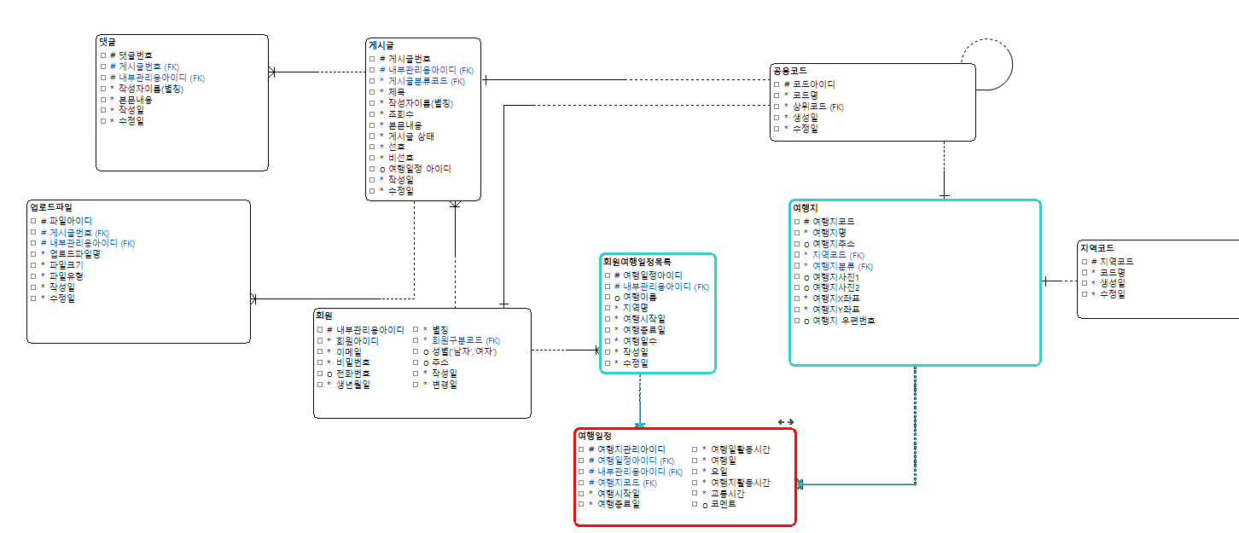

ERD(물리)
